Sheet1
模夹检具采购委员会评审表
项目：统帅新能源/欧马可改制 |  |  |  |  |  |  |  |  |  |  |  |  |  |  |  |  | 均含税：13%
序号 | 项目号 | 模具号 | 材料 | 图片 | 图号 | 名称 | 模具结构 | 计量单位/套 | 江阴长青工艺品模具有限公司 |  | 唐山京盟汽车模具科技有限公司 |  | 无锡永泰模具制造有限公司 |  | 模具工程师预估价格 | 批报价格 | 备注
 |  |  |  |  |  |  |  |  | 模具报价1 | 模具报价2 | 模具报价1 | 模具报价2 | 模具报价1 | 模具报价2
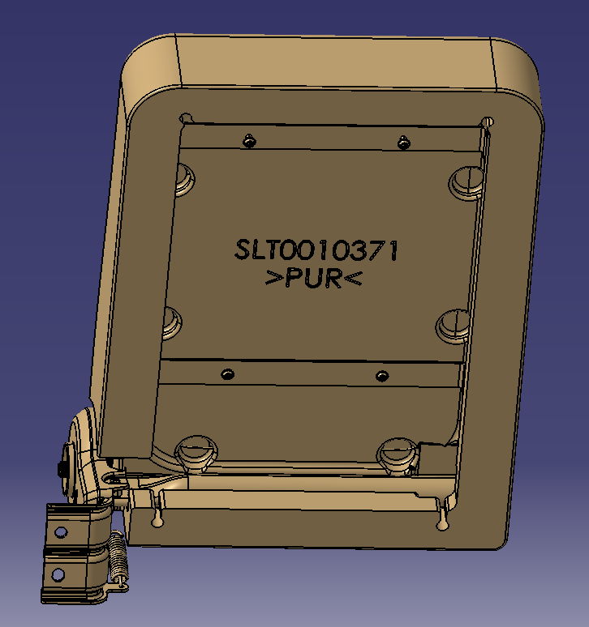
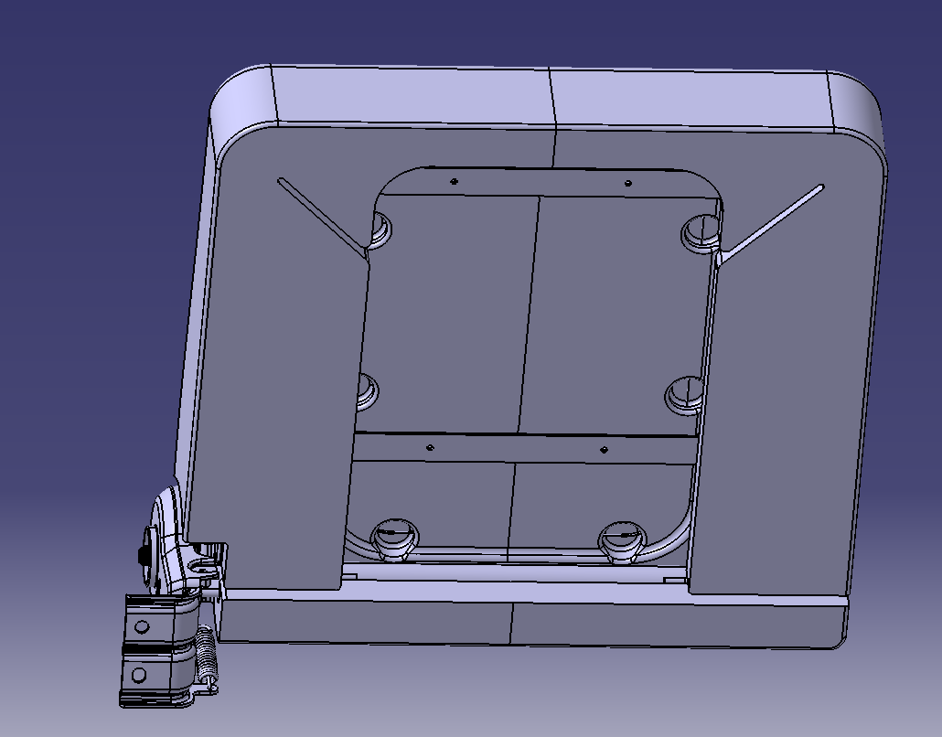
1 |  | SLT0012903-MJ-01 | 铝模 | 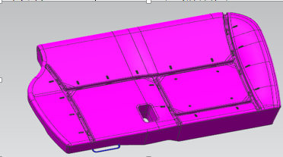 | SLT0012903 | 统帅新能源副驾座垫发泡模具 | 二片式 | 1 | ￥42,000 | 优惠2000 | ￥40,000 |  | ￥43,000 | 优惠1500 | 2021年江阴长青定价38000 | ￥40,000 | 与2021年开发旧统帅比较宽度增加250mm;
2 |  | SLT0012905-MJ-01 | 铝模 | 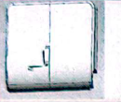 | SLT0012905 | 统帅新能源副驾中间靠背泡沫总成发泡模具 | 三片式 | 1 | ￥30,000 |  | ￥28,500 | 优惠500 | ￥32,000 |  | 2021年江阴长青定价26000 | ￥28,000 | 与2021年开发旧统帅比较宽度增加150mm;
小计： |  |  |  |  |  |  |  |  | ￥72,000 | ￥70,000 | ￥68,500 | ￥68,000 | ￥75,000 | ￥73,500 |  | ￥68,000
付款方式： |  |  |  |  |  |  |  |  | 模具全款5-4-1 银行承兑（尾款半年内付清） |  | 模具全款5-4-1 银行承兑(尾款半年内付清） |  | 模具全款5-4-1 银行承兑(尾款半年内付清）
开发周期： |  |  |  |  |  |  |  |  | 技术方案确认后30天 |  | 技术方案确认后30天 |  | 技术方案确认后35天
工艺部 |  | 评价 |  | 评价标准： 1、设计能力 2、开发周期 3、维修配合度 |  |  |  |  | 1.设计能力可以，精密模较多 2.开发周期：基本满足 3.维修配合度:：待确认 |  | 1.设计能力可以 :精密模较多，模具工程师反馈过往交付模具使用状态良好 2.开发周期：可以满足 3.维修配合度：目前配合度比较好 |  | 1.设计能力可以满足，加工能力可以满足 ，铸造水平缺陷 ，目前在制重汽3.0高调靠背1套 2.开发周期：可以满足 3.维修配合度：待确认 |  |  | 评价人：
采购部 |  | 评价 |  | 评价标准： 1、合作意向 2、在制产品 3、供应商报价 4、付款方式 |  |  |  |  | 1.有合作意愿，前提按照回款计划支付陈欠款项； 2.在制河北模具重汽汕德卡靠背、座垫2套模具 3.旧账欠款29.7万 |  | 1.合作意向很高，积极配合我司各项目设计技术支持及修模。 2.无在制模具 3.已报价 4.无欠款问题 |  | 1.有合作意愿 2.无在制模具 3.已报价 4.无欠款问题； |  |  | 评价人：
定点供应商 |  |  |  |  |  |  |  |  |  |  | 唐山京盟汽车模具科技有限公司

编制： 方立金 审核： 会签： 批准

